상품제안서
전통무늬상패 WS21 357-4 | 상품코드: F19354

 |  |  |  |  |  |  | 02-412-0044 | www.easy1.co.kr
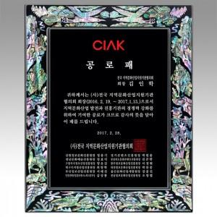

【상세/제작정보】

【인쇄/포장옵션】 | 기타 / 전용 케이스

【공급단가】 | 수량 | 1~ | 10~ | 30~ | 50~ | 100~
*VAT별도 | 단가 | 103,950원 | 100,100원 | 96,250원 | 92,400원 | 90,090원

【상품 URL】 | https://easy1.co.kr:443/src/goods_detail.php?gdno=19354

